Poc.strana
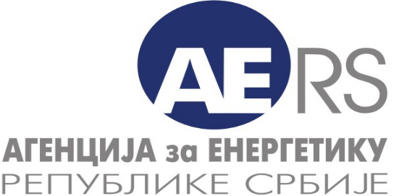
 |  |  | Дистрибуција електричне енергије
 |  |  | Управљање дистрибутивним системом за електричну енергију
 |  |  | Трговина на мало електричном енергијом за потребе тарифних купаца
 |  |  | 3

АГЕНЦИЈА ЗА ЕНЕРГЕТИКУ РЕПУБЛИКЕ СРБИЈЕ

Прикупљање података - електрична енергија - енергетски подаци

Назив енергетског субјекта:
Седиште и адреса:

Година за коју се достављају подаци: |  | 2025

Особа за контакт:

Подаци за контакт: | * Телефон:

 | * Телефакс:

 | * Електронска пошта:

Датум обраде:

Напомена:
Тражени подаци се уносе у ћелије обојене жутом бојом

